关系图
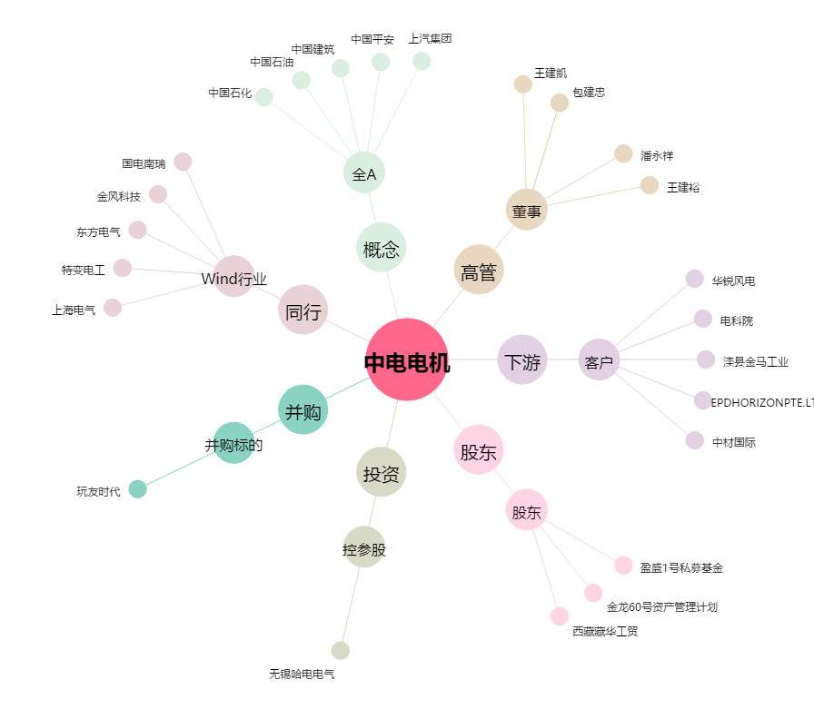
中电电机[603988.SH] - 关系概览图

